Sheet1
QNAS8盘位BOM
项目 | 数量 | 图片 | 说明 | 备注 | 价格 | 购买链接
硬盘笼老版 | 2 | 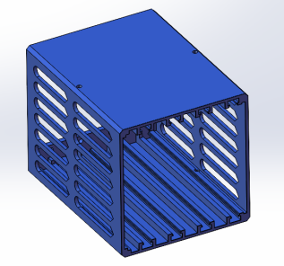 | 自行打印 | 老版侧面镂空面积大 打印难度高 设计使用M3铜嵌件螺母 不容易滑丝 需要使用电烙铁烫螺母进去 |  | 40%填充 4顶底 3壁
硬盘笼新版 | 2 | 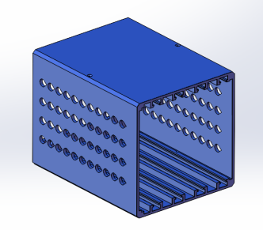 | 自行打印 | 新版使用水滴小孔镂空 打印难度低 使用M3螺丝直接拧进去配合 不需要螺母（塑料螺纹强度低，拧到位即可，力大滑丝） |  | 40%填充 4顶底 3壁
中框 | 1 |  | 自行打印 | 主要受力部件，打印不要偷工减料。建议高温打印+微风散热以提高强度。 |  | 建议使用PETG 40%填充 4顶底 3壁
底座 | 1 |  | 自行打印 | 建议高温打印+微风散热以提高强度。冷却过快会导致圆柱容易折断，切记。 |  | 建议使用 40%填充 4顶底 3壁，要求顶部圆柱徒手折不断。
外壳 | 1 | 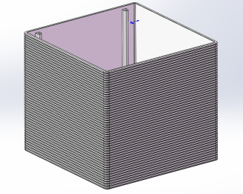 | 自行打印 | 外壳有横纹 竖纹 和光面 自己选择喜欢的打印即可。横纹版优点是没层纹。光面版本用于一些软件可以直接给STL加自定义纹理使用。 |  | 建议使用 20%填充 4顶底 3壁，外壳不受力，且体积巨大，建议根据切片结果自行调整用料多少，不超过1KG即可。
顶盖 | 1 |  | 自行打印 | PLA PETG ABS |  | 建议使用40%填充 4顶底 3壁。因为不同耗材，不同打印机，打印尺寸可能会导致顶盖和外壳紧密镶嵌，导致难以打开。可以在边缘孔位固定一个尼龙扎带做提手用途。如果特别紧的话大概率是打印顶盖的时候大象脚了，建议使用修边美工刀修正顶盖外形。打印时候应该尽量避免大象脚。
硬盘抽取戒指 | 1 | 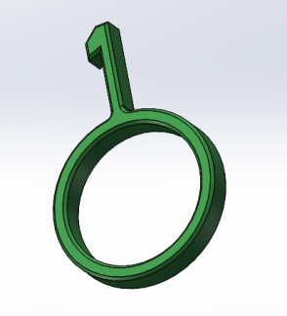 | 自行打印 | PETG |  | 用手扣也行
FLEX电源 | 1 | 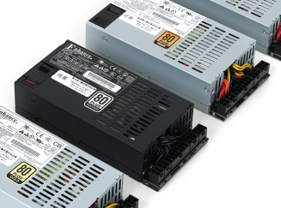 |  | 建议使用正规250W以上FLEX全模组电源，需要有2组硬盘电源供电接口 |  | 电源功率根据硬盘和CPU功率自行衡量选择
铜嵌件 | 10 |  | M3*5 | 硬盘笼需要4颗，扩展卡需要1颗，风扇4颗，建议多买几颗 | 7 | https://detail.tmall.com/item_o.htm?id=654516657514&spm=a1z09.2.0.0.3da52e8d2jVdvf&_u=934mc5lhef2b
螺丝 | 4 | 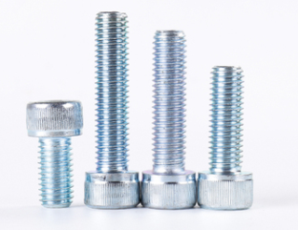 | M3*12 | 用于固定硬盘笼需要4颗 |  | 杯头圆头等都行，数量少请自行选择购买
硬盘减震螺丝 | 32 | 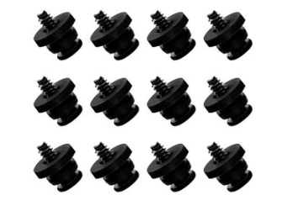 | 3.5寸 | 1个硬盘至少需要4颗 | 23 | https://item.taobao.com/item.htm?spm=a1z09.2.0.0.5b0c2e8dPYKIWH&id=627660959047&_u=934mc5lhb784
背板螺丝 | 16 | 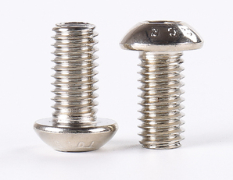 | M4*10 | 一张背板需要8颗 两张16 | 5 | https://item.taobao.com/item.htm?spm=a1z09.2.0.0.5b0c2e8dPYKIWH&id=570719971619&_u=934mc5lhf956
尼龙垫片 | 8 |  | 4*8*1 | 固定背板用于绝缘，如果背板不需要绝缘就不买 | 4 | https://detail.tmall.com/item_o.htm?spm=a230r.1.14.7.7e4f4073HCFIWJ&id=16746707878&ns=1&abbucket=10&skuId=4872218432727
螺丝 | 4 |  | M3*8 | 固定主板用，没螺母，螺丝到位即可，力大滑丝 |  | 圆头或者带垫的都行 数量少自行购买 螺丝螺纹长度不超过8MM即可
电源固定螺丝 | 3 |  | 6#-32*1/2 | 难买 用国标M3.5凑活也行 | 5 | https://item.taobao.com/item.htm?spm=a1z09.2.0.0.503d2e8dKO1uKJ&id=21434639798&_u=734mc5lh94fc
开机按钮 | 1 | 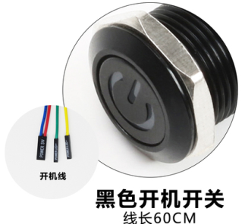 | 16MM | 黑色开机键电线自己量多长开孔尺寸：16mm灯光颜色：白 | 12 | https://item.taobao.com/item.htm?spm=a1z09.2.0.0.503d2e8dKO1uKJ&id=612112277384&_u=734mc5lh745a
主板 | 1 |  |  | 推荐BIOSTAR/映泰 J4125 主板，建议找卖家把内存一起配好 | 600
sata扩展卡 | 1 |  |  | 技嘉LSI2008 直通模式 矮挡板 安装的时候需要自行修剪下挡板螺丝固定位置，否则放不下 | 60 | https://item.taobao.com/item.htm?spm=a1z09.2.0.0.503d2e8dKO1uKJ&id=676802405309&_u=734mc5lh8c54
数据线 | 2 |  |  | 1根30CM 一根50CM 都是正向线 | 40 | https://item.taobao.com/item.htm?spm=a1z09.2.0.0.503d2e8dKO1uKJ&id=24785596631&_u=734mc5lh29b2
背板 | 2 | 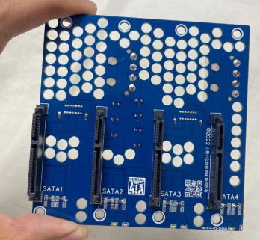 |  | 购买时请说明一下是QNAS或者横插大4D，因为卖家有2款主板的大4D接口不一样 | 130 | https://item.taobao.com/item.htm?spm=a1z09.2.0.0.50e02e8d2NDdZj&id=682524553390&_u=934mc5lh006c
模组线 | 1 |  | 自行测量后订制 | 务必根据自己的主板去测量准确的长度，长度不宜过短需要一定余量，实际走线不可能直线。至少需要一条主板供电，一条CPU供电，2条硬盘笼供电（硬盘笼需要12V和5V）。两条硬盘笼供电长度不一样自己测量。建议找电源卖家购买。 | 100
风扇螺丝 | 4 | 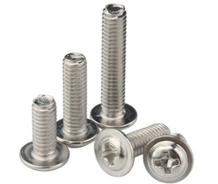 |  | 根据风扇厚度购买比风扇厚度长5MM螺丝。例如20mm厚度就买25MM的。螺丝类型选择M3 带垫 |  | 数量少自己购买
风扇 | 1 |  |  | 兼容20CM猫扇或者自己买便宜的 支持孔位间距154MM | 30 | https://item.taobao.com/item.htm?spm=a1z09.2.0.0.503d2e8dKO1uKJ&id=643887177398&_u=734mc5lh891e
减速线 | 2 |  |  | 请自行根据需求 给 20CM风扇和FLEX电源风扇 配置风扇减速线 如果主板带调速就不需要
PCIE螺丝 | 1 | 随便找一颗M3
尼龙扎带 | 1 |  |  | 白4*200 宽2.7 100条 |  | https://detail.tmall.com/item_o.htm?&id=641566828936
说明：QNAS8机箱较大，安装时候先耐心想好先后安装顺序，尤其是硬盘笼固定孔在主板背面。垂直风道散热优秀，风扇转速可以很低。如果震动明显使用一张软的鼠标垫铺在底座和桌面之间基本可以消除。机箱内部另外支持2.5寸的安装位，如果需要的话请提前预留好供电。

